화상검사Point
■ T595NP Serial No관리（바코드）본체 일람

* 취득 이미지 파일수는 기종별 상이 (핸디형 카메라 1대 사용) |  |  |  |  | 모델 구분 | STD | STD（FAX） | STD | STD | STD | STD(Gov) | STD | STD | STD（FAX） | ENT | ENT | ENT | ENT | STD | STD | STD
* 각 이미지에서 검사 포인트는 아래 체크 포인트 참조 |  |  |  |  | 대오더 정보 | 3029C003AA | 3029C004AA | 3029C005AA | 3029C006AA | 3029C007AA | 3029C008AA | 3029C009AA | 3029C010AA | 3029C011AA | 3030C001AA | 3030C002AA | 3030C003AA | 3030C004AA | 3031C001AA | 3031C002AA | 3031C003AA
* 결과 데이터는 1line으로 "구분 번호:일치율:결과" 형태로 리턴 |  |  |  |  | 형식명칭(Serial Number 최초 3자리) | 2EQ | 2ES | 2ET | 2EU | 2EV | 2EW | 2EX | 2EY | 2EZ | 2FA | 2FB | 2FC | 2FD | 2FE | 2FF | 2FG
ex) C550:90:OK, 1515:88:OK, 3102:70:NG 등 |  |  |  |  | 국가향 | 유럽 | 유럽 | 아시아 | 인도 | 중국 | 중국 | 중국 | 중국 | 한국 | 유럽 | 아시아 | 인도 | 중국 | 대만 | 아시아 | 인도
* 회색 부분은 생산 이력이 없어, 이미지 데이터 없음 |  |  |  |  | 제품명칭 | 2206N | 2206iF | 2206N | 2206N | 2206AD | 2206AD | 2206N | 2206i | 2206F | 2206 | 2206 | 2206 | 2206L | 2006N | 2006N | 2006N
구분 번호 | 부품명 | 수량 | 부품 번호 | 보증 항목 | 체크 포인트 | STEP
C550 | 토너 지역 라벨 （일본／아시아） | 1 | FE2-C550-000 | 기종별 정규 부품 부착되어 있을 것 |  |  |  | ① | ① | ● | ● | ① | ① | ● |  | ① | ① | ① | ① | ① | ①
C551 | 토너 지역 라벨 （유럽） | 1 | FE2-C551-000 |  |  | ① | ① |  |  |  |  |  |  |  | ①
1525 | 용지 적재 제한 라벨 | 2 | FE8-1525-000 | 전기종 부착되어 있을 것 |  | ⑤, ⑦ | ⑤, ⑦ | ⑤, ⑦ | ⑤, ⑦ | ● | ● | ⑤, ⑦ | ⑤, ⑦ | ● | ⑤, ⑦ | ⑤, ⑦ | ⑤, ⑦ | ⑤, ⑦ | ⑤, ⑦ | ⑤, ⑦ | ⑤, ⑦
3102 | 현상 가압 조작 라벨 | 1 | FE3-3102-000 | 전기종 부착되어 있을 것 |  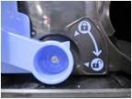 | ④ | ④ | ④ | ④ | ● | ● | ④ | ④ | ● | ④ | ④ | ④ | ④ | ④ | ④ | ④
C160 | 원고 적재 제한 라벨 | 1 | FE2-C160-000 | ADF 기종 부착되어 있을 것 | 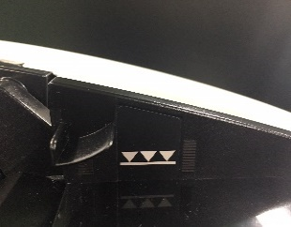 |  | ⑬ |  |  | ● | ● |  | ⑮ | ●
8588 | 사이드 규제 잠금 라벨 | 1 | FU5-8588-000 | 대오더 정보 3029C010AA에 부착되어 있을 것 | 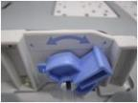 |  |  |  |  |  |  |  | ⑧
2899 | 적재 한도 라벨 | 1 | FE3-2899-000 | 대오더 정보 3029C010AA에 부착되어 있을 것 | 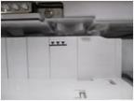 |  |  |  |  |  |  |  | ⑨
V243 | 카바 라이트 단조_STD-FAX | 1 | FM1-V243-000 | STD-FAX 기종에 조립되어 있을 것 | 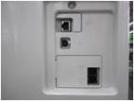 |  | ⑩, ⑪ |  |  |  |  |  |  | ●
V242 | 카바 라이트 단조_STD | 1 | FM1-V242-000 | STD 기종에 조립되어 있을 것 | 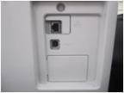 | ⑩, ⑪ |  | ⑩, ⑪ | ⑩, ⑪ | ● | ● | ⑩, ⑪ | ⑫, ⑬ |  |  |  |  |  | ⑩, ⑪ | ⑩, ⑪ | ⑩, ⑪
B792 | 카바 라이트 단조_ENT | 1 | FE2-B792-000 | ENT 기종에 조립되어 있을 것 | 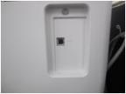 |  |  |  |  |  |  |  |  |  | ⑩, ⑪ | ⑩, ⑪ | ⑩, ⑪ | ⑩, ⑪
3698 | CIS서브 스페샤 | 1 | FE3-3698-000 | 전기종 조립되어 있을 것 |  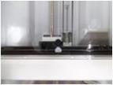 | ⑬ | ⑯ | ⑫ | ⑫ | ● | ● | ⑬ | ⑱ | ● | ⑬ | ⑬ | ⑬ | ⑬ | ⑬ | ⑫ | ⑫
3699 | 현상 가압 레버 피스 | 1 | - | 전기종 조립되어 있을 것 | 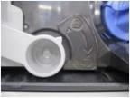 | ④ | ④ | ④ | ④ | ● | ● | ④ | ④ | ● | ④ | ④ | ④ | ④ | ④ | ④ | ④
2917 | 위치 결정 코마 | 1 | FE3-2917-000 | 전기종 조립되어 있을 것 | 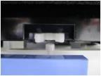 | ⑥ | ⑥ | ⑥ | ⑥ | ● | ● | ⑥ | ⑥ | ● | ⑥ | ⑥ | ⑥ | ⑥ | ⑥ | ⑥ | ⑥
4357 | 위치 결정 블록 | 1 | FC6-4357-000 | 대오더 정보 3029C010AA에 조립되어 있을 것 |  |  |  |  |  |  |  |  | ⑨
3779 | 압판 스토퍼 | 2 | FE3-3779-000 | 압판 기종에 조립되어 있을 것 |  | ⑫, ⑭ |  |  |  |  |  | ⑫, ⑭ |  |  | ⑫, ⑭ | ⑫, ⑭ | ⑫, ⑭ | ⑫, ⑭ | ⑫, ⑭
3780 | 전원 스위치 | 1 | - | OFF 상태로 되어 있을 것 | 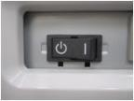 | ⑨ | ⑨ | ⑨ | ⑨ | ● | ● | ⑨ | ⑪ | ● | ⑨ | ⑨ | ⑨ | ⑨ | ⑨ | ⑨ | ⑨
C254 | 원고 사이즈 라벨 | 1 | FE2-C254-000 FE2-C256-000 | 형상을 기준으로 라벨의 역부착 확인 할 것 (ADF 기종) | 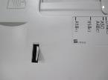 |  | ⑭ |  |  | ● | ● |  | ⑯ | ●
0361 | ADF표시 일식 라벨 | 1 | FE8-0361-000 | 형상을 기준으로 라벨의 역부착 확인 할 것 (ADF 기종) | 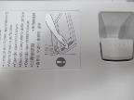 |  | ⑫ |  |  | ● | ● |  | ⑭ | ●
0363 | 경첩 주의 라벨 | 1 | FE8-0363-000 | 2장의 라벨로 라벨의 역부착 확인 할 것 (ADF 기종) |  |  | ⑰ |  |  | ● | ● |  | ⑲ | ●

1506 | 경첩 주의 라벨_INCH_AB_K | 1 | FE8-1506-000 | 2장의 라벨로 라벨의 역부착 확인 할 것 (ADF 기종) (용지 인식별 차이 있음) | 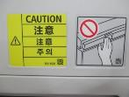 |  |  |  |  | ● | ● |  | ⑲ | ●
1507 | 경첩 주의 라벨_A | 1 | FE8-1507-000 |  | 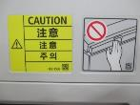 |  | ⑰
0368 | 경첩 주의 라벨_B | 1 | FE8-0368-000 | 2장의 라벨로 라벨의 역부착 확인 할 것 (ADF 기종) |  |  | ⑮ |  |  | ● | ● |  | ⑰ | ●
 |  |  |  |  | 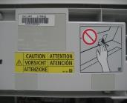
1503 | 경첩 주의 라벨 A _INCH_AB_K | 1 | FE8-1503-000 | 2장의 라벨로 라벨의 역부착 확인 할 것 (ADF 기종) (용지 인식별 차이 있음) |  |  |  |  |  | ● | ● |  | ⑰ | ●
1504 | 경첩 주의 라벨 A _A | 1 | FE8-1504-000 |  |  |  | ⑮
6415 | 제품 명칭 라벨 2006N | 1 | FL1-6415-000 | 기종별 정규 부품 부착되어 있을 것 |  |  |  |  |  |  |  |  |  |  |  |  |  |  | ③ | ③ | ③
6416 | 제품 명칭 라벨 2206N | 1 | FL1-6416-000 |  |  | ③ |  | ③ | ③ |  |  | ③
6418 | 제품 명칭 라벨 2206F | 1 | FL1-6418-000 |  |  |  |  |  |  |  |  |  |  | ●
6420 | 제품 명칭 라벨 2206 | 1 | FL1-6420-000 |  |  |  |  |  |  |  |  |  |  |  | ③ | ③ | ③
6421 | 제품 명칭 라벨 2206L | 1 | FL1-6421-000 |  |  |  |  |  |  |  |  |  |  |  |  |  |  | ③
6422 | 제품 명칭 라벨 2206AD | 1 | FL1-6422-000 |  |  |  |  |  |  | ● | ●
6423 | 제품 명칭 라벨 2206i | 1 | FL1-6423-000 |  |  |  |  |  |  |  |  |  | ③
6467 | 제품 명칭 라벨 2206iF | 1 | FL1-6467-000 |  |  |  | ③
6323 | 우전카바 인쇄 | 1 | FL1-6323-000 | 기종별 인쇄 상태확인 할 것 |  | ③ | ③ | ③ | ③ | ● | ● | ③ | ③ | ● | ③ | ③ | ③ | ③ | ③ | ③ | ③
B793 | 좌전카바 각인 | 1 | FE2-B793-000 | 기종별 각인 상태 확인 할 것 |  | ② | ② | ② | ② | ● | ● | ② | ② | ● | ② | ② | ② | ② | ② | ② | ②
7630 |  | 1 | FL4-7630-000
0000 | 모듈러 카바 | 1 | 0000 | 전기종 조립되어 있을 것 | 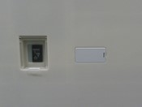 | ⑧ | ⑧ | ⑧ | ⑧ | ● | ● | ⑧ | ⑩ | ● | ⑧ | ⑧ | ⑧ | ⑧ | ⑧ | ⑧ | ⑧

